ADMA
0.086 | 0.353 | 0.516 | 0.725 | 0.841
0.513 | 0.887 | 0.624 | 0.548 | 0.675
0.79 | 0.622 | 0.67 | 0.812 | 0.806
0.969 | 0.456 | 0.884 | 0.786 | 0.716
1.142 | 0.779 | 0.73 | 0.77 | 0.712
1.251 | 0.644 | 0.599 | 0.778 | 0.622
1.703 | 0.664 | 0.692 | 0.721 | 0.66
0.828 | 0.58 | 0.951 | 0.877 | 0.639
ADMA

 | abs | expected | result
std1 | 0.086 | 1000 | 1002.60
std2 | 0.513 | 500 | 489.94
std3 | 0.79 | 250 | 252.62
std4 | 0.969 | 125 | 139.13
std5 | 1.142 | 62.5 | 59.20
std6 | 1.251 | 31.25 | 23.85
blank | 1.703 | 0 | 1.12

 |  |  |  |  | (concentratıon(ng/ml)

Numune | absorbans | Sonuç(ng/ml)
Tedavi sonu kontrol-K1 | 0.828 | 225.91
Tedavi sonu kontrol-K2 | 0.353 | 661.17
Tedavi sonu kontrol-K3 | 0.887 | 187.24
Tedavi sonu kontrol-K4 | 0.622 | 387.61
Tedavi sonu kontrol-K5 | 0.456 | 548.07
Tedavi sonu kontrol-2.grup-2-1 | 0.779 | 260.61
Tedavi sonu kontrol-2.grup-2-2 | 0.644 | 368.36
Tedavi sonu kontrol-2.grup-2-3 | 0.664 | 351.28
Tedavi sonu kontrol-2.grup-2-4 | 0.58 | 425.66
Tedavi sonu kontrol-2.grup-2-5 | 0.516 | 486.96
Tedavi sonu kontrol-2.grup-2-6 | 0.624 | 385.84
Tedavi sonu kontrol-2.grup-2-7 | 0.67 | 346.23
Tedavi sonu kontrol-3.grup-3-1 | 0.884 | 189.12
Tedavi sonu kontrol-3.grup-3-2 | 0.73 | 297.66
Tedavi sonu kontrol-3.grup-3-3 | 0.599 | 408.23
Tedavi sonu kontrol-3.grup-3-4 | 0.692 | 328.01
Tedavi sonu kontrol-3.grup-3-5 | 0.951 | 149.13
Tedavi sonu kontrol-3.grup-3-6 | 0.725 | 301.58
Tedavi sonu kontrol-3.grup-3-7 | 0.548 | 455.81
Tedavi öncesi-1 | 0.812 | 236.98
Tedavi öncesi-2 | 0.786 | 255.51
Tedavi öncesi-3 | 0.77 | 267.24
Tedavi öncesi-4 | 0.778 | 261.35
Tedavi öncesi-5 | 0.721 | 304.72
Tedavi öncesi-6 | 0.877 | 193.55
Tedavi öncesi-7 | 0.841 | 217.10
Tedavi öncesi-8 | 0.675 | 342.04
Tedavi öncesi-9 | 0.806 | 241.20
Tedavi öncesi-10 | 0.716 | 308.68
Tedavi öncesi-11 | 0.712 | 311.86
Tedavi öncesi-12 | 0.622 | 387.61
Tedavi öncesi-13 | 0.66 | 354.66
Tedavi öncesi-14 | 0.639 | 372.69

ENDOTHELİN-1
2.018 | 0.917 | 0.706 | 0.732 | 0.702
1.377 | 0.637 | 0.631 | 0.86 | 0.713
0.939 | 0.71 | 0.58 | 0.65 | 0.646
0.617 | 0.782 | 0.495 | 0.609 | 0.697
0.376 | 0.698 | 0.409 | 0.59 | 0.709
Endothelin-1
0.054 | 0.426 | 0.547 | 0.777 | 0.454
0.822 | 0.843 | 0.63 | 0.79 | 0.536
0.678 | 0.893 | 0.589 | 0.645

 | abs | abs-blank | expected | result
std1 | 2.018 | 1.964 | 320 | 319.96
std2 | 1.377 | 1.323 | 160 | 159.59
std3 | 0.939 | 0.885 | 80 | 81.35
std4 | 0.617 | 0.563 | 40 | 40.06
std5 | 0.376 | 0.322 | 20 | 18.15
blank | 0.054 | 0 | 0 | 0.90

 |  |  |  |  | (concentratıon(ng/L)

Numune | absorbans | blank | abs-blank | Sonuç(ng/L
Tedavi sonu kontrol-K1 | 0.822 | 0.054 | 0.768 | 64.75
Tedavi sonu kontrol-K2 | 0.678 | 0.054 | 0.624 | 46.82
Tedavi sonu kontrol-K3 | 0.917 | 0.054 | 0.863 | 78.09
Tedavi sonu kontrol-K4 | 0.637 | 0.054 | 0.583 | 42.22
Tedavi sonu kontrol-K5 | 0.71 | 0.054 | 0.656 | 50.57
Tedavi sonu kontrol-2.grup-2-1 | 0.782 | 0.054 | 0.728 | 59.50
Tedavi sonu kontrol-2.grup-2-2 | 0.698 | 0.054 | 0.644 | 49.15
Tedavi sonu kontrol-2.grup-2-3 | 0.426 | 0.054 | 0.372 | 22.06
Tedavi sonu kontrol-2.grup-2-4 | 0.843 | 0.054 | 0.789 | 67.60
Tedavi sonu kontrol-2.grup-2-5 | 0.893 | 0.054 | 0.839 | 74.61
Tedavi sonu kontrol-2.grup-2-6 | 0.706 | 0.054 | 0.652 | 50.09
Tedavi sonu kontrol-2.grup-2-7 | 0.631 | 0.054 | 0.577 | 41.56
Tedavi sonu kontrol-3.grup-3-1 | 0.58 | 0.054 | 0.526 | 36.19
Tedavi sonu kontrol-3.grup-3-2 | 0.495 | 0.054 | 0.441 | 28.00
Tedavi sonu kontrol-3.grup-3-3 | 0.409 | 0.054 | 0.355 | 20.69
Tedavi sonu kontrol-3.grup-3-4 | 0.547 | 0.054 | 0.493 | 32.90
Tedavi sonu kontrol-3.grup-3-5 | 0.63 | 0.054 | 0.576 | 41.46
Tedavi sonu kontrol-3.grup-3-6 | 0.589 | 0.054 | 0.535 | 37.11
Tedavi sonu kontrol-3.grup-3-7 | 0.732 | 0.054 | 0.678 | 53.22
Tedavi öncesi-1 | 0.86 | 0.054 | 0.806 | 69.94
Tedavi öncesi-2 | 0.65 | 0.054 | 0.596 | 43.65
Tedavi öncesi-3 | 0.609 | 0.054 | 0.555 | 39.20
Tedavi öncesi-4 | 0.59 | 0.054 | 0.536 | 37.22
Tedavi öncesi-5 | 0.777 | 0.054 | 0.723 | 58.85
Tedavi öncesi-6 | 0.79 | 0.054 | 0.736 | 60.53
Tedavi öncesi-7 | 0.645 | 0.054 | 0.591 | 43.10
Tedavi öncesi-8 | 0.702 | 0.054 | 0.648 | 49.62
Tedavi öncesi-9 | 0.713 | 0.054 | 0.659 | 50.93
Tedavi öncesi-10 | 0.646 | 0.054 | 0.592 | 43.21
Tedavi öncesi-11 | 0.697 | 0.054 | 0.643 | 49.03
Tedavi öncesi-12 | 0.709 | 0.054 | 0.655 | 50.45
Tedavi öncesi-13 | 0.454 | 0.054 | 0.4 | 24.40
Tedavi öncesi-14 | 0.536 | 0.054 | 0.482 | 31.83

Total Testosterone
1.799 | 1.542 | 2.445 | 2.335 | 1.803
1.145 | 1.799 | 2.382 | 2.237 | 1.492
0.813 | 1.424 | 1.098 | 1.667 | 1.249
0.471 | 1.126 | 1.784 | 1.667 | 1.959
0.306 | 1.072 | 1.441 | 1.407 | 1.899
0.093 | 1.463 | 2 | 1.53 | 1.856
Testosterone-T
1.547 | 2.55 | 1.279 | 1.467 | 1.983
1.346 | 1.625 | 1.479 | 1.374

 | abs | abs-blank | expected | result
std1 | 1.799 | 1.706 | 24 | 24.10
std2 | 1.145 | 1.052 | 12 | 11.46
std3 | 0.813 | 0.72 | 6 | 6.66
std4 | 0.471 | 0.378 | 3 | 2.86
std5 | 0.306 | 0.213 | 1.5 | 1.43
blank | 0.093 | 0 | 0 | 0.00
 |  |  |  |  | (concentratıon(ng/ml)

Numune | absorbans | blank | abs-blank | Sonuç(ng/ml)
Tedavi sonu kontrol-K1 | 1.547 | 0.093 | 1.454 | 18.73
Tedavi sonu kontrol-K2 | 1.346 | 0.093 | 1.253 | 14.89
Tedavi sonu kontrol-K3 | 1.542 | 0.093 | 1.449 | 18.63
Tedavi sonu kontrol-K4 | 1.799 | 0.093 | 1.706 | 24.10
Tedavi sonu kontrol-K5 | 1.424 | 0.093 | 1.331 | 16.33
Tedavi sonu kontrol-2.grup-2-1 | 1.126 | 0.093 | 1.033 | 11.15
Tedavi sonu kontrol-2.grup-2-2 | 1.072 | 0.093 | 0.979 | 10.31
Tedavi sonu kontrol-2.grup-2-3 | 1.463 | 0.093 | 1.37 | 17.07
Tedavi sonu kontrol-2.grup-2-4 | 2.55 | 0.093 | 2.457 | 43.83
Tedavi sonu kontrol-2.grup-2-5 | 1.625 | 0.093 | 1.532 | 20.32
Tedavi sonu kontrol-2.grup-2-6 | 2.445 | 0.093 | 2.352 | 40.74
Tedavi sonu kontrol-2.grup-2-7 | 2.382 | 0.093 | 2.289 | 38.93
Tedavi sonu kontrol-3.grup-3-1 | 1.098 | 0.093 | 1.005 | 10.71
Tedavi sonu kontrol-3.grup-3-2 | 1.784 | 0.093 | 1.691 | 23.76
Tedavi sonu kontrol-3.grup-3-3 | 1.441 | 0.093 | 1.348 | 16.65
Tedavi sonu kontrol-3.grup-3-4 | 2 | 0.093 | 1.907 | 28.83
Tedavi sonu kontrol-3.grup-3-5 | 1.279 | 0.093 | 1.186 | 13.70
Tedavi sonu kontrol-3.grup-3-6 | 1.479 | 0.093 | 1.386 | 17.38
Tedavi sonu kontrol-3.grup-3-7 | 2.335 | 0.093 | 2.242 | 37.61
Tedavi öncesi-1 | 2.237 | 0.093 | 2.144 | 34.93
Tedavi öncesi-2 | 1.667 | 0.093 | 1.574 | 21.21
Tedavi öncesi-3 | 1.667 | 0.093 | 1.574 | 21.21
Tedavi öncesi-4 | 1.407 | 0.093 | 1.314 | 16.01
Tedavi öncesi-5 | 1.53 | 0.093 | 1.437 | 18.39
Tedavi öncesi-6 | 1.467 | 0.093 | 1.374 | 17.15
Tedavi öncesi-7 | 1.374 | 0.093 | 1.281 | 15.40
Tedavi öncesi-8 | 1.803 | 0.093 | 1.71 | 24.19
Tedavi öncesi-9 | 1.492 | 0.093 | 1.399 | 17.64
Tedavi öncesi-10 | 1.249 | 0.093 | 1.156 | 13.18
Tedavi öncesi-11 | 1.959 | 0.093 | 1.866 | 27.83
Tedavi öncesi-12 | 1.899 | 0.093 | 1.806 | 26.40
Tedavi öncesi-13 | 1.856 | 0.093 | 1.763 | 25.40
Tedavi öncesi-14 | 1.983 | 0.093 | 1.89 | 28.42

Free Testosterone
1.581 | 1.237 | 2.756 | 2.021 | 1.733
1.005 | 1.85 | 2.564 | 2.149 | 1.464
0.751 | 1.104 | 0.763 | 1.427 | 0.793
0.433 | 0.944 | 1.655 | 1.426 | 1.788
0.242 | 0.747 | 1.081 | 1.394 | 1.994
0.055 | 1.17 | 1.62 | 1.365 | 1.648
Free Testosterone
1.19 | 2.338 | 1.162 | 1.206 | 1.984
1.307 | 1.429 | 1.401 | 0.955

 | abs | abs-blank | expected | result
std1 | 1.581 | 1.526 | 64 | 64.36
std2 | 1.005 | 0.95 | 32 | 29.77
std3 | 0.751 | 0.696 | 16 | 18.51
std4 | 0.433 | 0.378 | 8 | 7.86
std5 | 0.242 | 0.187 | 4 | 3.31
blank | 0.055 | 0 | 0 | 0.19

 |  |  |  |  | (concentratıon(ng/L)

Numune | absorbans | blank | abs-blank | Sonuç(ng/L
Tedavi sonu kontrol-K1 | 1.19 | 0.055 | 1.135 | 39.51
Tedavi sonu kontrol-K2 | 1.307 | 0.055 | 1.252 | 46.34
Tedavi sonu kontrol-K3 | 1.237 | 0.055 | 1.182 | 42.19
Tedavi sonu kontrol-K4 | 1.85 | 0.055 | 1.795 | 84.82
Tedavi sonu kontrol-K5 | 1.104 | 0.055 | 1.049 | 34.82
Tedavi sonu kontrol-2.grup-2-1 | 0.944 | 0.055 | 0.889 | 26.85
Tedavi sonu kontrol-2.grup-2-2 | 0.747 | 0.055 | 0.692 | 18.36
Tedavi sonu kontrol-2.grup-2-3 | 1.17 | 0.055 | 1.115 | 38.40
Tedavi sonu kontrol-2.grup-2-4 | 2.338 | 0.055 | 2.283 | 128.93
Tedavi sonu kontrol-2.grup-2-5 | 1.429 | 0.055 | 1.374 | 54.01
Tedavi sonu kontrol-2.grup-2-6 | 2.756 | 0.055 | 2.701 | 173.88
Tedavi sonu kontrol-2.grup-2-7 | 2.564 | 0.055 | 2.509 | 152.41
Tedavi sonu kontrol-3.grup-3-1 | 0.763 | 0.055 | 0.708 | 18.99
Tedavi sonu kontrol-3.grup-3-2 | 1.655 | 0.055 | 1.6 | 69.71
Tedavi sonu kontrol-3.grup-3-3 | 1.081 | 0.055 | 1.026 | 33.62
Tedavi sonu kontrol-3.grup-3-4 | 1.62 | 0.055 | 1.565 | 67.16
Tedavi sonu kontrol-3.grup-3-5 | 1.162 | 0.055 | 1.107 | 37.95
Tedavi sonu kontrol-3.grup-3-6 | 1.401 | 0.055 | 1.346 | 52.20
Tedavi sonu kontrol-3.grup-3-7 | 2.021 | 0.055 | 1.966 | 99.25
Tedavi öncesi-1 | 2.149 | 0.055 | 2.094 | 110.77
Tedavi öncesi-2 | 1.427 | 0.055 | 1.372 | 53.88
Tedavi öncesi-3 | 1.426 | 0.055 | 1.371 | 53.82
Tedavi öncesi-4 | 1.394 | 0.055 | 1.339 | 51.75
Tedavi öncesi-5 | 1.365 | 0.055 | 1.31 | 49.92
Tedavi öncesi-6 | 1.206 | 0.055 | 1.151 | 40.41
Tedavi öncesi-7 | 0.955 | 0.055 | 0.9 | 27.36
Tedavi öncesi-8 | 1.733 | 0.055 | 1.678 | 75.58
Tedavi öncesi-9 | 1.464 | 0.055 | 1.409 | 56.32
Tedavi öncesi-10 | 0.793 | 0.055 | 0.738 | 20.21
Tedavi öncesi-11 | 1.788 | 0.055 | 1.733 | 79.86
Tedavi öncesi-12 | 1.994 | 0.055 | 1.939 | 96.90
Tedavi öncesi-13 | 1.648 | 0.055 | 1.593 | 69.20
Tedavi öncesi-14 | 1.984 | 0.055 | 1.929 | 96.03

FSH
2.485 | 1.168 | 1.165 | 1.158 | 1.017
1.453 | 1.114 | 1.088 | 1.023 | 0.703
0.878 | 0.828 | 0.873 | 0.748 | 0.594
0.403 | 0.513 | 0.602 | 0.68 | 0.541
0.229 | 0.505 | 0.553 | 0.602 | 0.447
0.167 | 0.441 | 0.943 | 0.484 | 0.421
FSH
0.083 | 0.425 | 0.43 | 0.492 | 0.454
0.411 | 0.32 | 0.376 | 0.41 | 0.403

 | abs | abs-blank | expected | result
std1 | 2.485 | 2.402 | 200 | 200.00
std2 | 1.453 | 1.37 | 100 | 99.10
std3 | 0.878 | 0.795 | 50 | 53.34
std4 | 0.403 | 0.32 | 25 | 21.17
std5 | 0.229 | 0.146 | 12.5 | 10.67
std6 | 0.167 | 0.084 | 6.25 | 7.09
blank | 0.083 | 0 | 0 | 2.38

 |  |  |  |  | (concentratıon(ng/ml)

Numune | absorbans | blank | abs-blank | Sonuç(ng/ml)
Tedavi sonu kontrol-K1 | 0.411 | 0.083 | 0.328 | 21.67
Tedavi sonu kontrol-K2 | 1.168 | 0.083 | 1.085 | 75.48
Tedavi sonu kontrol-K3 | 1.114 | 0.083 | 1.031 | 71.21
Tedavi sonu kontrol-K4 | 0.828 | 0.083 | 0.745 | 49.71
Tedavi sonu kontrol-K5 | 0.513 | 0.083 | 0.43 | 28.17
Tedavi sonu kontrol-2.grup-2-1 | 0.505 | 0.083 | 0.422 | 27.65
Tedavi sonu kontrol-2.grup-2-2 | 0.441 | 0.083 | 0.358 | 23.56
Tedavi sonu kontrol-2.grup-2-3 | 0.425 | 0.083 | 0.342 | 22.55
Tedavi sonu kontrol-2.grup-2-4 | 0.32 | 0.083 | 0.237 | 16.08
Tedavi sonu kontrol-2.grup-2-5 | 1.165 | 0.083 | 1.082 | 75.24
Tedavi sonu kontrol-2.grup-2-6 | 1.088 | 0.083 | 1.005 | 69.18
Tedavi sonu kontrol-2.grup-2-7 | 0.873 | 0.083 | 0.79 | 52.97
Tedavi sonu kontrol-3.grup-3-1 | 0.602 | 0.083 | 0.519 | 34.03
Tedavi sonu kontrol-3.grup-3-2 | 0.553 | 0.083 | 0.47 | 30.78
Tedavi sonu kontrol-3.grup-3-3 | 0.943 | 0.083 | 0.86 | 58.13
Tedavi sonu kontrol-3.grup-3-4 | 0.43 | 0.083 | 0.347 | 22.86
Tedavi sonu kontrol-3.grup-3-5 | 0.376 | 0.083 | 0.293 | 19.50
Tedavi sonu kontrol-3.grup-3-6 | 1.158 | 0.083 | 1.075 | 74.69
Tedavi sonu kontrol-3.grup-3-7 | 1.023 | 0.083 | 0.94 | 64.17
Tedavi öncesi-1 | 0.748 | 0.083 | 0.665 | 44.03
Tedavi öncesi-2 | 0.68 | 0.083 | 0.597 | 39.31
Tedavi öncesi-3 | 0.602 | 0.083 | 0.519 | 34.03
Tedavi öncesi-4 | 0.484 | 0.083 | 0.401 | 26.30
Tedavi öncesi-5 | 0.492 | 0.083 | 0.409 | 26.81
Tedavi öncesi-6 | 0.41 | 0.083 | 0.327 | 21.61
Tedavi öncesi-7 | 1.017 | 0.083 | 0.934 | 63.71
Tedavi öncesi-8 | 0.703 | 0.083 | 0.62 | 40.89
Tedavi öncesi-9 | 0.594 | 0.083 | 0.511 | 33.49
Tedavi öncesi-10 | 0.541 | 0.083 | 0.458 | 29.99
Tedavi öncesi-11 | 0.447 | 0.083 | 0.364 | 23.94
Tedavi öncesi-12 | 0.421 | 0.083 | 0.338 | 22.30
Tedavi öncesi-13 | 0.454 | 0.083 | 0.371 | 24.38
Tedavi öncesi-14 | 0.403 | 0.083 | 0.32 | 21.17

LH
2.455 | 0.22 | 0.382 | 0.208 | 0.189
1.538 | 0.223 | 0.333 | 0.198 | 0.366
0.878 | 0.224 | 0.239 | 0.248 | 0.221
0.477 | 0.233 | 0.228 | 0.21 | 0.136
0.246 | 0.319 | 0.232 | 0.234 | 0.198
0.176 | 0.213 | 0.187 | 0.267 | 0.183
0.076 | 0.214 | 0.195 | 0.205 | 0.108
0.205 | 0.216 | 0.221 | 0.243 | 0.0168

LH

 | abs | abs-blank | expected | result
std1 | 2.455 | 2.379 | 100 | 99.62
std2 | 1.538 | 1.462 | 50 | 51.23
std3 | 0.878 | 0.802 | 25 | 24.50
std4 | 0.477 | 0.401 | 12.5 | 11.58
std5 | 0.246 | 0.17 | 6.25 | 5.27
std6 | 0.176 | 0.1 | 3.13 | 3.52
blank | 0.076 | 0 | 0 | 1.16

 |  |  |  |  | (concentratıon(mlU/ml)

Numune | absorbans | blank | abs-blank | Sonuç(mlU/ml)
Tedavi sonu kontrol-K1 | 0.205 | 0.076 | 0.129 | 4.24
Tedavi sonu kontrol-K2 | 0.22 | 0.076 | 0.144 | 4.61
Tedavi sonu kontrol-K3 | 0.223 | 0.076 | 0.147 | 4.69
Tedavi sonu kontrol-K4 | 0.224 | 0.076 | 0.148 | 4.71
Tedavi sonu kontrol-K5 | 0.233 | 0.076 | 0.157 | 4.94
Tedavi sonu kontrol-2.grup-2-1 | 0.319 | 0.076 | 0.243 | 7.17
Tedavi sonu kontrol-2.grup-2-2 | 0.213 | 0.076 | 0.137 | 4.44
Tedavi sonu kontrol-2.grup-2-3 | 0.214 | 0.076 | 0.138 | 4.46
Tedavi sonu kontrol-2.grup-2-4 | 0.216 | 0.076 | 0.14 | 4.51
Tedavi sonu kontrol-2.grup-2-5 | 0.382 | 0.076 | 0.306 | 8.88
Tedavi sonu kontrol-2.grup-2-6 | 0.333 | 0.076 | 0.257 | 7.55
Tedavi sonu kontrol-2.grup-2-7 | 0.239 | 0.076 | 0.163 | 5.09
Tedavi sonu kontrol-3.grup-3-1 | 0.228 | 0.076 | 0.152 | 4.81
Tedavi sonu kontrol-3.grup-3-2 | 0.232 | 0.076 | 0.156 | 4.91
Tedavi sonu kontrol-3.grup-3-3 | 0.187 | 0.076 | 0.111 | 3.79
Tedavi sonu kontrol-3.grup-3-4 | 0.195 | 0.076 | 0.119 | 3.99
Tedavi sonu kontrol-3.grup-3-5 | 0.221 | 0.076 | 0.145 | 4.64
Tedavi sonu kontrol-3.grup-3-6 | 0.208 | 0.076 | 0.132 | 4.31
Tedavi sonu kontrol-3.grup-3-7 | 0.198 | 0.076 | 0.122 | 4.06
Tedavi öncesi-1 | 0.248 | 0.076 | 0.172 | 5.32
Tedavi öncesi-2 | 0.21 | 0.076 | 0.134 | 4.36
Tedavi öncesi-3 | 0.234 | 0.076 | 0.158 | 4.97
Tedavi öncesi-4 | 0.267 | 0.076 | 0.191 | 5.81
Tedavi öncesi-5 | 0.205 | 0.076 | 0.129 | 4.24
Tedavi öncesi-6 | 0.243 | 0.076 | 0.167 | 5.19
Tedavi öncesi-7 | 0.189 | 0.076 | 0.113 | 3.84
Tedavi öncesi-8 | 0.366 | 0.076 | 0.29 | 8.44
Tedavi öncesi-9 | 0.221 | 0.076 | 0.145 | 4.64
Tedavi öncesi-10 | 0.136 | 0.076 | 0.06 | 2.56
Tedavi öncesi-11 | 0.198 | 0.076 | 0.122 | 4.06
Tedavi öncesi-12 | 0.183 | 0.076 | 0.107 | 3.69
Tedavi öncesi-13 | 0.108 | 0.076 | 0.032 | 1.90
Tedavi öncesi-14 | 0.168 | 0.076 | 0.092 | 3.33

Materyal-metod
KİT ADI | TÜR | MARKA | LOT | CAT. NO | Yöntem | Kullanılan Cihaz
ADMA(Asymmetrical Dimethylarginine) | Universal | Elabscience | SVTPQWK8DZ | E-EL-0042 | ELİSA | Mıcroplate reader: BIO-TEK EL X 800-Aotu strıp washer:BIO TEK EL X 50
Free Testosterone | Rat | BT | 202112001 | EA0060Ra | ELİSA | Mıcroplate reader: BIO-TEK EL X 800-Aotu strıp washer:BIO TEK EL X 50
Total Testosterone | Rat | BT | 202112001 | EA0023Ra | ELİSA | Mıcroplate reader: BIO-TEK EL X 800-Aotu strıp washer:BIO TEK EL X 50
Endothelin 1 | Rat | BT | 202112001 | E0462Ra | ELİSA | Mıcroplate reader: BIO-TEK EL X 800-BIO-Aotu strıp washer: TEK EL X 50
FSH(Follıcle Stimulating Hormone) | Rat | Elabscience | I6I877E3ZT | E-EL-R0391 | ELİSA | Mıcroplate reader: BIO-TEK EL X 800-Aotu strıp washer:BIO TEK EL X 50
LH(Luteinizing Hormone) | Rat | Elabscience | UASBRSL9VV | E-EL-R0026 | ELİSA | Mıcroplate reader: BIO-TEK EL X 800-BIO-Aotu strıp washer: TEK EL X 50
N.O: Nitric Oxide | Universal | Elabscience | 1lCNHP3PAP | E-BC-K035-S | Kolorimetrik | REL BIOCHEM-REL ASSAY

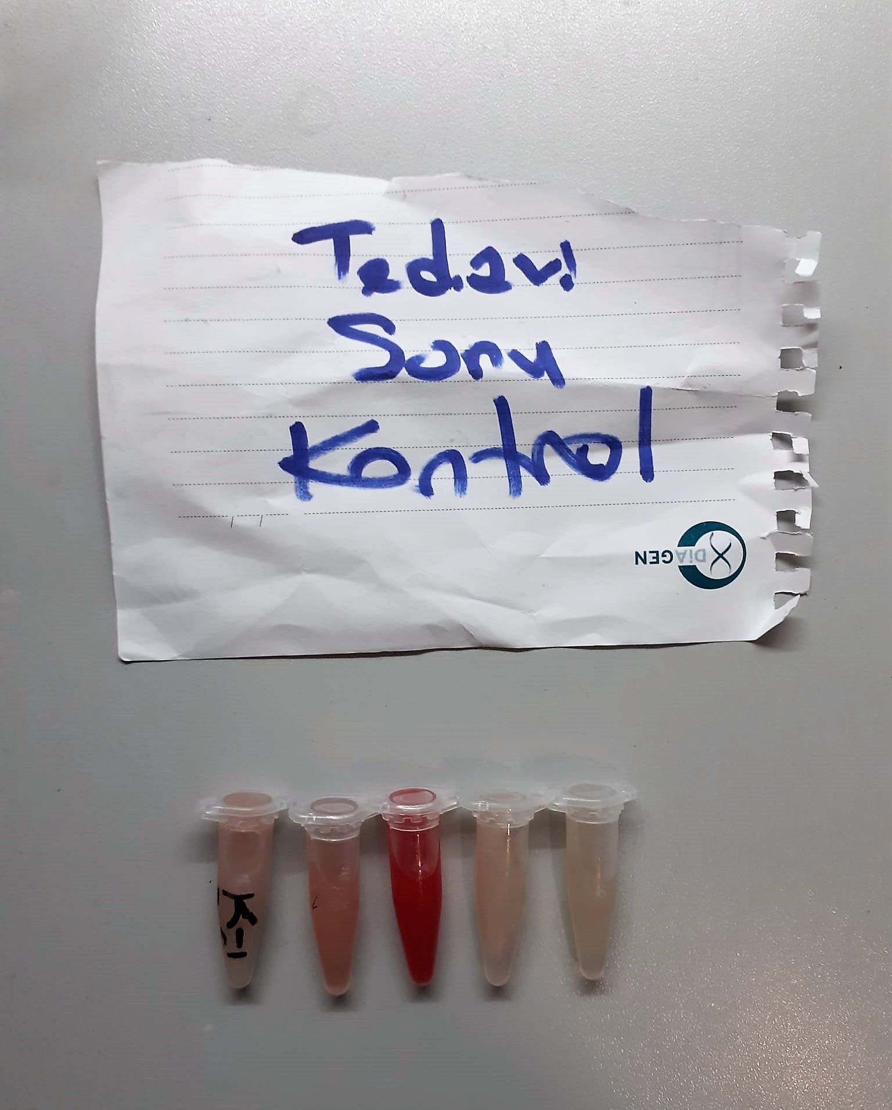
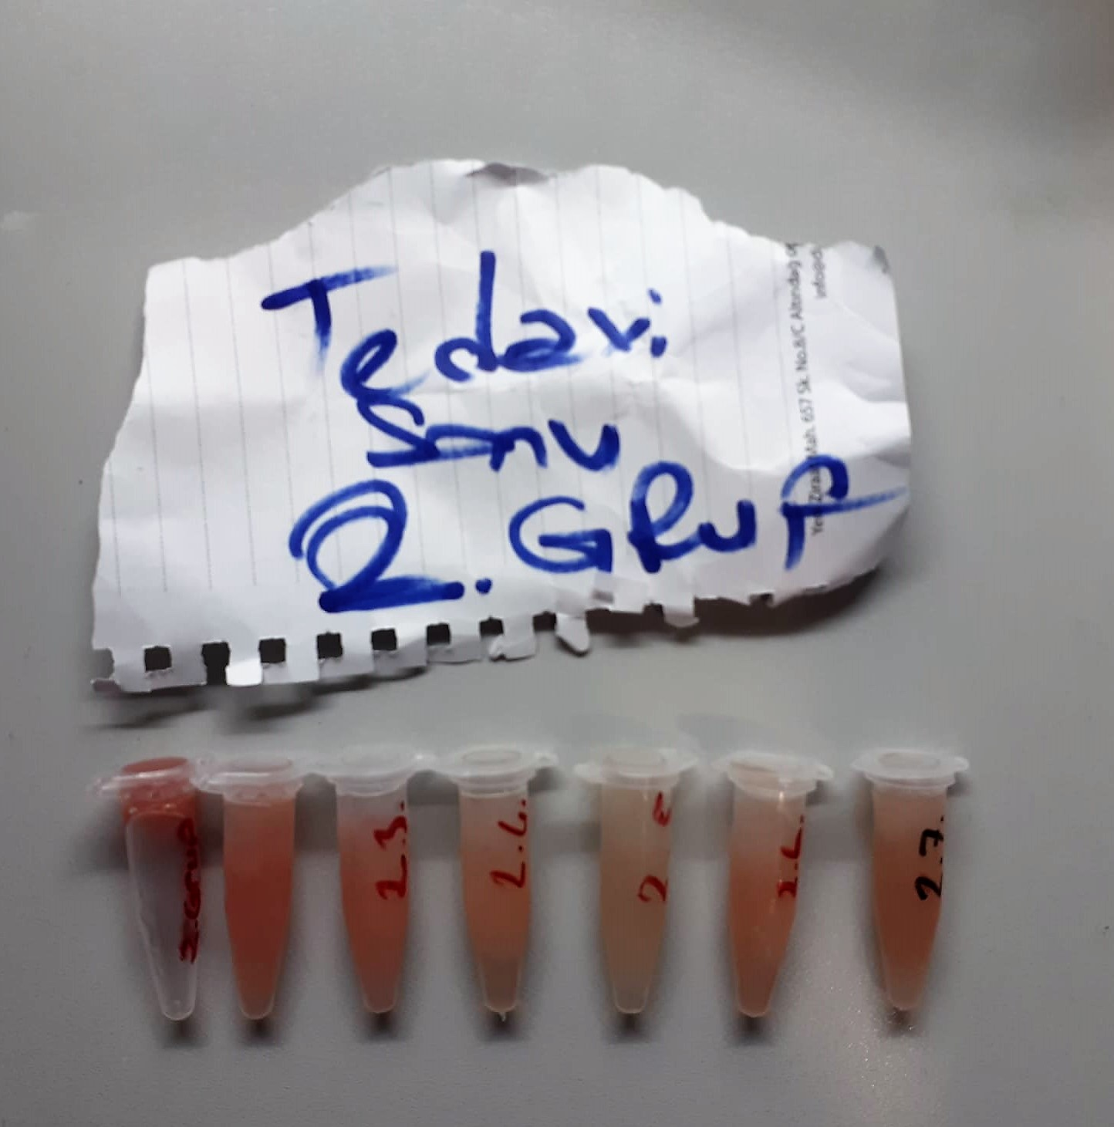

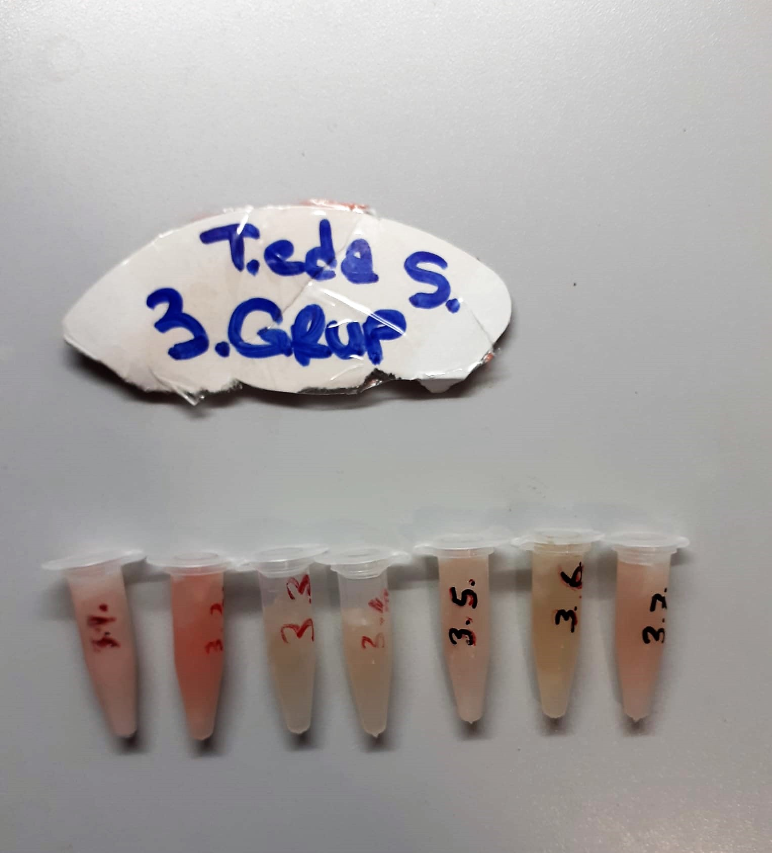
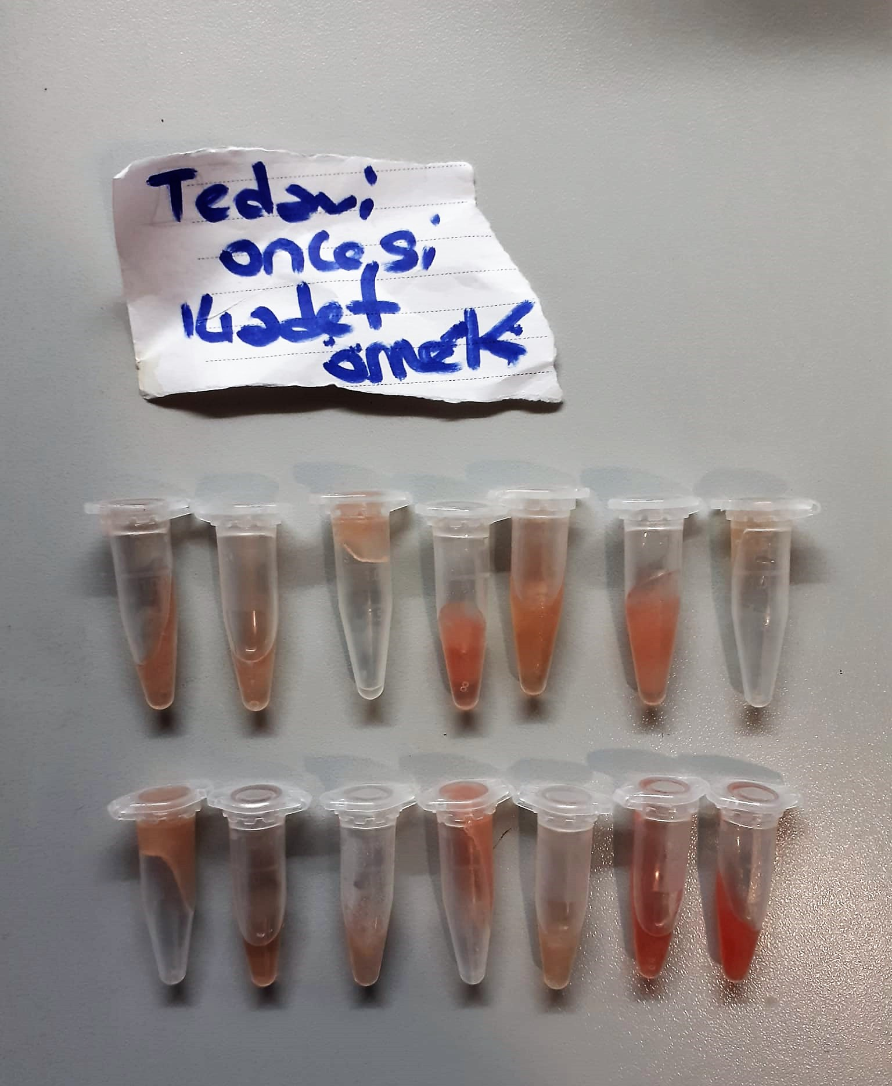

Rat Endothelin 1 Assay Principle
This kit is an Enzyme-Linked Immunosorbent Assay (ELISA). The plate has been pre-coated with Rat EDN1 antibody. EDN1 present in the sample is added and binds to antibodies coated on the wells.
And then biotinylated Rat EDN1 Antibody is added and binds to EDN1 in the sample. Then Streptavidin-HRP is added and binds to the Biotinylated EDN1 antibody.
After incubation unbound Streptavidin-HRP is washed away during a washing step. Substrate solution is then added and color develops in proportion to the amount of Rat EDN1.
The reaction is terminated by addition of acidic stop solution and absorbance is measured at 450 nm.

FSH Test Principle
This ELISA kit uses the Sandwich-ELISA principle. The micro ELISA plate provided in this kit has been pre-coated with an antibody specific to Rat FSH.
Standards or samples are added to the micro ELISA plate wells and combined with the specific antibody.
Then a biotinylated detection antibody specific for Rat FSH and Avidin-Horseradish Peroxidase (HRP) conjugate are added successively to each micro plate well and incubated. Free components are washed away
The substrate solution is added to each well. Only those wells that contain Rat FSH, biotinylated detection antibody and Avidin-HRP conjugate will appear blue in color. The enzyme-substrate reaction is terminated by the addition of stop solution and the color turns yellow
The optical density (OD) is measured spectrophotometrically at a wavelength of 450 nm ± 2 nm. The OD value is proportional to the concentration of Rat FSH. You can calculate the concentration of Rat FSH in the samples by comparing the OD of the samples to the standard curve.

LH Test Principle
This ELISA kit uses the Sandwich-ELISA principle. The micro ELISA plate provided in this kit has been pre-coated with an antibody specific to Rat LH.
Standards or samples are added to the micro ELISA plate wells and combined with the specific antibody.
Then a biotinylated detection antibody specific for Rat LH and Avidin-Horseradish Peroxidase (HRP) conjugate are added successively to each micro plate well and incubated. Free components are washed away.
The substrate solution is added to each well. Only those wells that contain Rat LH, biotinylated detection antibody and Avidin-HRP conjugate will appear blue in color. The enzyme-substrate reaction is terminated by the addition of stop solution and the color turns yellow.
he optical density (OD) is measured spectrophotometrically at a wavelength of 450 nm ± 2 nm. The OD value is proportional to the concentration of Rat LH. You can calculate the concentration of Rat LH in the samples by comparing the OD of the samples to the standard curve.

NO Test Principle
NO is easily oxidized to form N0² in vivo or in aqueous solution, and a reddish azo compoun is formed with the color developing agent, and the concentratıon of the azo compound is linearly related to the concentration of NO.
The concentration of NO can be calculated indirectly by measuring the OD value at 550 nm.

ADMA Test Principle
This ELISA kit uses the Competitive-ELISA principle. The micro ELISA plate provided in this kit has been pre-coated with ADMA.
During the reaction, ADMA in samples or Standard competes with a fixed amount of ADMA on the solid phase supporter for sites on the Biotinylated Detection Ab specific to ADMA.
Excess conjugate and unbound sample or standard are washed from the plate, and Avidin conjugated to Horseradish Peroxidase (HRP) are added to each microplate well and incubated.
Then a TMB substrate solution is added to each well. The enzyme-substrate reaction is terminated by the addition of stop solution and the color change is measured spectrophotometrically at a wavelength of 450±2 nm
The concentration of ADMA in the samples is then determined by comparing the OD of the samples to the standard curve.

Testosterone Assay Principle
This kit is an Enzyme-Linked Immunosorbent Assay (ELISA). Add samples to the pre-coated plate. Then add biotinylated antigen. The antigens in the samples compete with the biotinylated antigen to bind to the capture antibody and incubate.
Unbound antigen is washed away during a washing step. An avidin-HRP is then added and then incubate. Unbound avidin-HRP is washed away during a washing step. TMB Substrate is then added and color develops.
The reaction is stopped by addition of acidic stop solution and color changes into yellow that can be measured at 450 nm. The intensity of the color developed is inversely proportional to the concentration of Testosterone in the sample.
The concentration of Testosterone in the sample is then determined by comparing the O.D. of the samples to the standard curve.

Free Testosterone Assay Principle
This kit is an Enzyme-Linked Immunosorbent Assay (ELISA). Add samples to the pre-coated plate. Then add biotinylated antigen. The antigens in the samples compete with the biotinylated antigen to bind to the capture antibody and incubate.
Unbound antigen is washed away during a washing step. An avidin-HRP is then added and then incubate. Unbound avidin-HRP is washed away during a washing step. TMB Substrate is then added and color develops.
The reaction is stopped by addition of acidic stop solution and color changes into yellow that can be measured at 450 nm. The intensity of the color developed is inversely proportional to the concentration of Testosterone in the sample.
The concentration of Free Testosterone in the sample is then determined by comparing the O.D. of the samples to the standard curve.

